R7.6(案）
北部福祉センター行事予定 令和7年6月
日 | 月 | 火 | 水 | 木 | 金 | 土
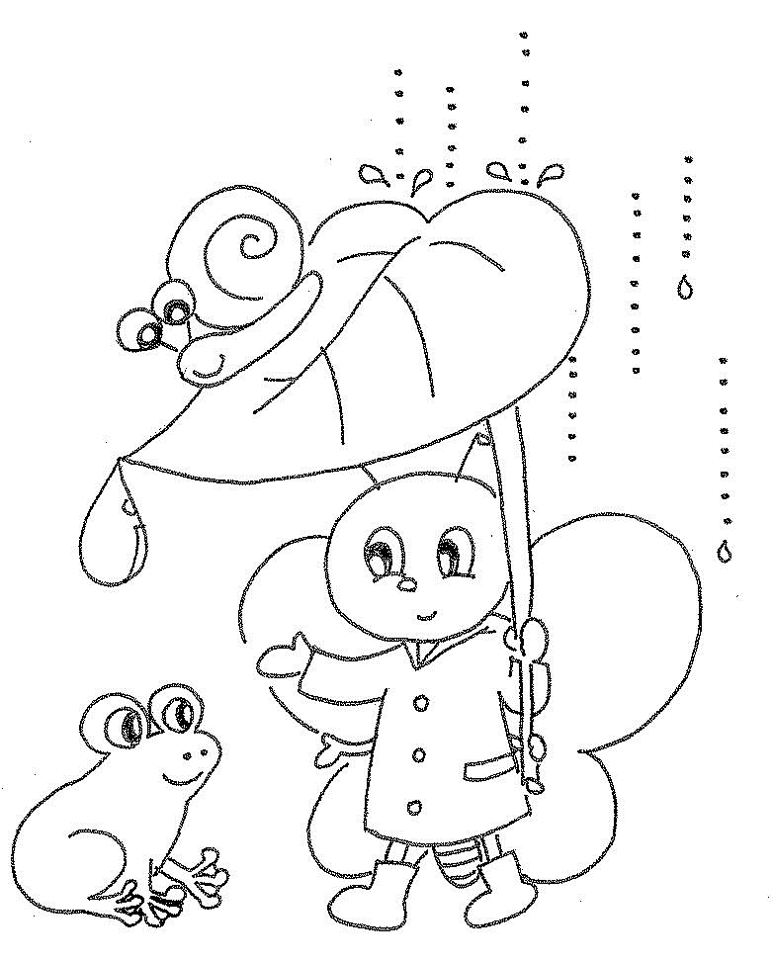
★すっきり・しゃっきり健康教室★
（年齢別 ２部制です）
1部 午後２時～２時４５分（75歳以上）
2部 午後３時～３時４５分（概ね65歳～74歳）

サロンなどの内容についてお聞きになりたい場合は、北部福祉センター窓口までどうぞ。

部屋利用申請
受付開始日
1 | 2 | 3 | 4 | 5 | 6 | 7
 | 休館日 | 10：００～11：３0 | 10：００～11：15 | 9：00～11：00 | １部10：00～10：45 | 9：3０～1１：３0
 |  | 太鼓サロン | 脳トレ体操講座⑤ | 園芸ボランティア | ２部11：00～11：45 | 女性のための マージャンサロン
 |  | 参加自由 | ※事前に申し込みした方 | 仲間募集中 | 和みのヨガサロン | 参加自由
すっきり・しゃっきり健康教室
 |  | 13：００～1６：３0
 |  | 健康マージャンサロン
 |  | 参加自由
8 | 9 | 10 | 11 | 12 | 13 | 14
 | 休館日 |  | 10：30～11：３0 | 9：00～11：00 |  | 9：3０～1１：３0
 |  |  | 誰でも座ってできる やさしい棒びくす講座④ | 園芸ボランティア |  | 女性のための マージャンサロン
 |  |  | ※事前に申し込みをした人 | 仲間募集中 |  | 参加自由
すっきり・しゃっきり健康教室
 |  | 13：００～1６：３0 |  | 13：30～15：０0 |  | 13：30～15：00 あんきカフェ (介護者のつどい）参加自由
 |  | 健康マージャンサロン |  | 編み物サロン |  | あんきカフェ
 |  | 参加自由 |  | 参加自由 |  | （介護者のつどい・認知症カフェ） 参加自由
15 | 16 | 17 | 18 | 19 | 20 | 21
10：00～11：30 salonねえちゃん 認知症予防体操など | 休館日 | 10：００～11：３0 |  | 9：00～11：00 | １部10：00～10：45 | 9：3０～1１：３0
 |  | 太鼓サロン 指導日 |  | 園芸ボランティア | ２部11：00～11：45 | 女性のための マージャンサロン
 |  | 参加自由 |  | 仲間募集中 | 和みのヨガサロン | 参加自由
すっきり・しゃっきり
健康教室
参加自由 |  | 13：００～1６：３0 |  | 13：30～15：０0
 |  | 健康マージャンサロン |  | 絵手紙サロン
 |  | 参加自由 |  | 参加自由
22/29 | 23/30 | 24 | 25 | 26 | 27 | 28
 | 休館日 | 10：30～11：３0 | 10：００～11：３0 | 9：00～11：00 | 10：００～11：15 | 9：3０～1１：３0
 |  | 誰でも座ってできる やさしい棒びくす講座⑤ | 脳トレピアノサロン | 園芸ボランティア | 脳トレ体操講座⑥ | 女性のための マージャンサロン
香り湯
 |  | ※事前に申し込みをした人 | 参加自由 | 仲間募集中 | ※事前に申し込みした方 | 参加自由
すっきり・しゃっきり健康教室
 |  | 13：００～1６：３0 |  | 13：30～15：０0
 |  | 健康マージャンサロン |  | 編み物サロン
 |  | 参加自由 |  | 参加自由

